precision
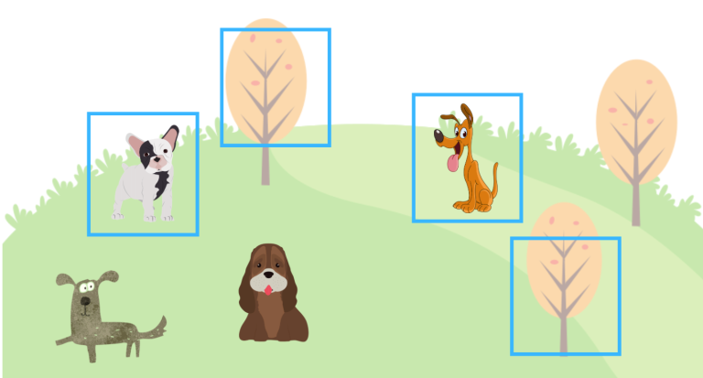
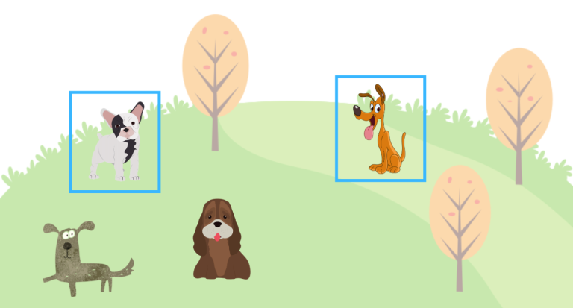

강아지에 대한 precision | 모델이 강아지라 예측하고, 실제로 맞춘 것의 비율 |  |  |  | 강아지에 대한 precision 2 | 모델이 강아지라 예측하고, 실제로 맞춘 것의 비율
 | 강아지 박스 | 2 | 강아지 아닌 박스 | 2 |  | 강아지 박스 | 2 | 강아지 아닌 박스 | 0
 | 모델이 맞춘 것 | 2 | 실제 강아지 | 4 |  | 모델이 맞춘 것 | 2 | 실제 강아지 | 4
 | precision | 2022-02-04 | recall | 2022-02-04 |  | precision | 2022-02-02 | recall | 2022-02-04
 | 모델의 예측이 분모가 된다 |  |  |  |  | 모델의 예측이 분모가 된다

recall
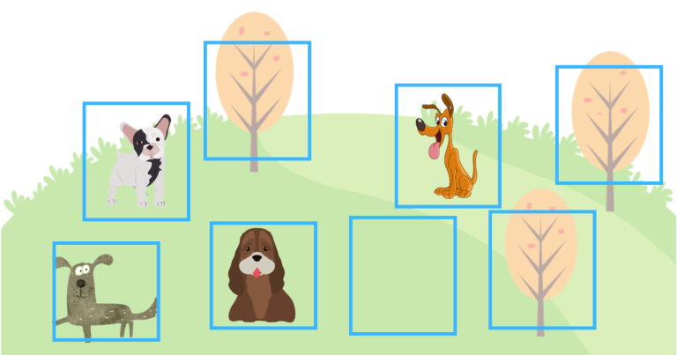

강아지에 대한 recall | 실제 강아지를 내 모델이 예측하여 맞춘 비율 |  |  |  | 강아지에 대한 recall 2 | 실제 강아지를 내 모델이 예측하여 맞춘 비율
 | 실제 강아지 | 4 |  |  |  | 실제 강아지 | 4
 | 강아지 박스 | 2 | 강아지 아닌 박스 | 0 |  | 강아지 박스 | 4 | 강아지 아닌 박스 | 4
 | recall | 2022-02-04 | precision | 2022-02-02 |  | recall | 2022-04-04 | precision | 2022-04-08
 | 분모는 실제 강아지의 수가 된다 |  |  |  |  | 분모는 실제 강아지의 수가 된다

precision-recall curve
 | 강아지 15마리가 있다고 하자
 | 전체 강아지 | 강아지 detection | Confidence Score | TP or FP |  | 강아지 detection | Confidence Score | TP or FP | 강아지 detection | Confidence Score | TP or FP
 | A | A | 40% | TP |  | D | 95% | TP | D | 95% | TP
 | B | B | 23% | TP |  | I | 90% | TP | I | 90% | TP
 | C | C | 57% | TP |  | E | 86% | TP | E | 86% | TP
 | D | D | 95% | TP |  | C | 57% | TP | C | 57% | TP
 | E | E | 86% | TP |  | H | 52% | TP | H | 52% | TP
 | F | F | 35% | FP |  | G | 49% | FP | G | 49% | FP
 | G | G | 49% | FP |  | A | 40% | TP | A | 40% | TP
 | H | H | 52% | TP |  | F | 35% | FP | F | 35% | FP
 | I | I | 90% | TP |  | B | 23% | TP | B | 23% | TP
 | J | J | 19% | FP |  | J | 19% | FP | J | 19% | FP
False Negative | K
 | L | Detect 한 10마리 강아지 중 |  |  |  | 만약 Confidence Score에 대한 threshold를 85%로 설정한다면? |  |  | 만약 Confidence Score에 대한 threshold를 30%로 설정한다면?
 | M | 모델 맞춤 | 7 |  |  | 전체 15마리 중 3마리만 detection |  |  | 전체 15마리 중 8마리 detection
 | N | 모델 틀림 | 3 |  |  | 모델 맞춤 | 3 |  | 모델 맞춤 | 6
 | O |  |  |  |  | 모델 틀림 | 0 |  | 모델 틀림 | 2
 |  | 모델이 Detect 한 걸 모두 인정했을 때의 결과
 |  | precision | 맞춘 강아지 / 모델이 예측한 강아지 |  |  | precision | 맞춘 강아지 / 모델이 예측한 강아지 |  | precision | 맞춘 강아지 / 모델이 예측한 강아지
 |  |  | 7 / 10 |  |  |  | 3 / 3 |  |  | 6 / 8

 |  | recall | 모델이 맞춘 강아지 / 실제 강아지 |  |  | recall | 모델이 맞춘 강아지 / 실제 강아지 |  | recall | 모델이 맞춘 강아지 / 실제 강아지
 |  |  | 7 / 15 |  |  |  | 3 / 15 |  |  | 6 / 15

 |  | Confidence Score 값에 맞춰 threshold를 낮춘다고 해보자
 |  | 강아지 detection | Confidence Score | TP or FP | 누적 TP | 누적 FP | precision | recall
 |  | D | 95% | TP | 1 | 0 | 1 / 1 | 1 / 15
 |  | I | 90% | TP | 2 | 0 | 2 / 2 | 2 / 15
 |  | E | 86% | TP | 3 | 0 | 3 / 3 | 3 / 15
 |  | C | 57% | TP | 4 | 0 | 4 / 4 | 4 / 15
 |  | H | 52% | TP | 5 | 0 | 5 / 5 | 5 / 15
 |  | G | 49% | FP | 5 | 1 | 5 / 6 | 5 / 15
 |  | A | 40% | TP | 6 | 1 | 6 / 7 | 6 / 15
 |  | F | 35% | FP | 6 | 2 | 6 / 8 | 6 / 15
 |  | B | 23% | TP | 7 | 2 | 7 / 9 | 7 / 15
 |  | J | 19% | FP | 7 | 3 | 7 / 10 | 7 / 15
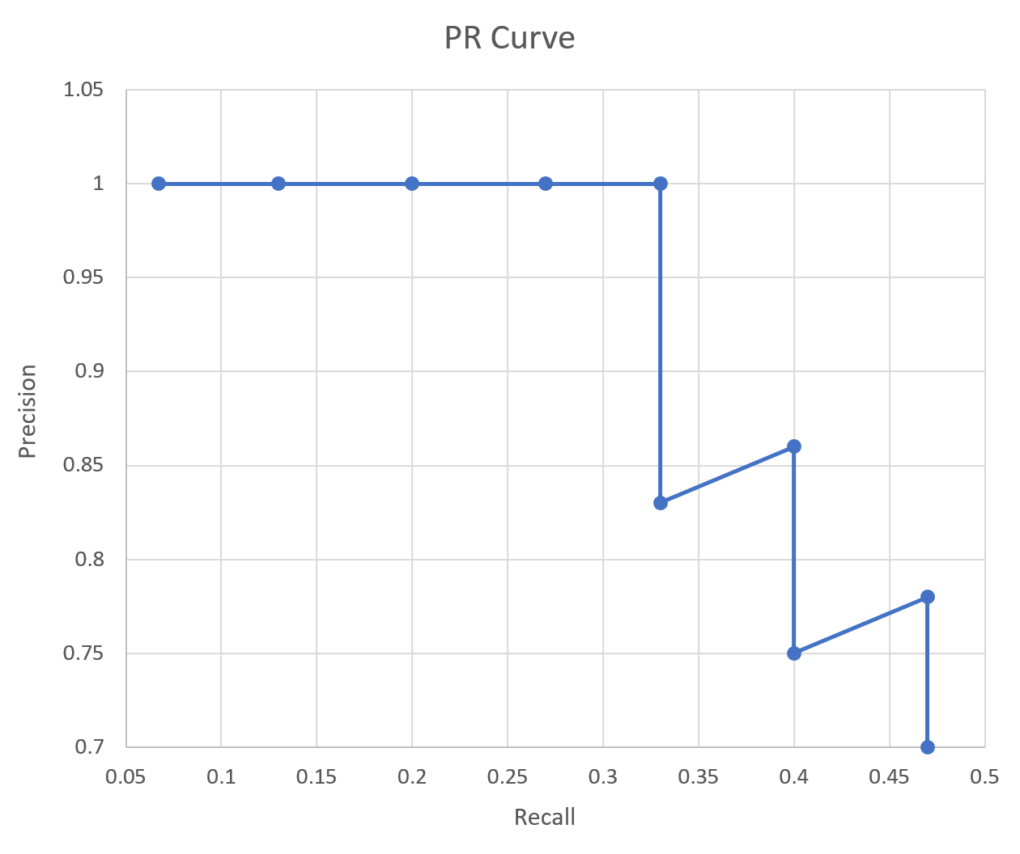
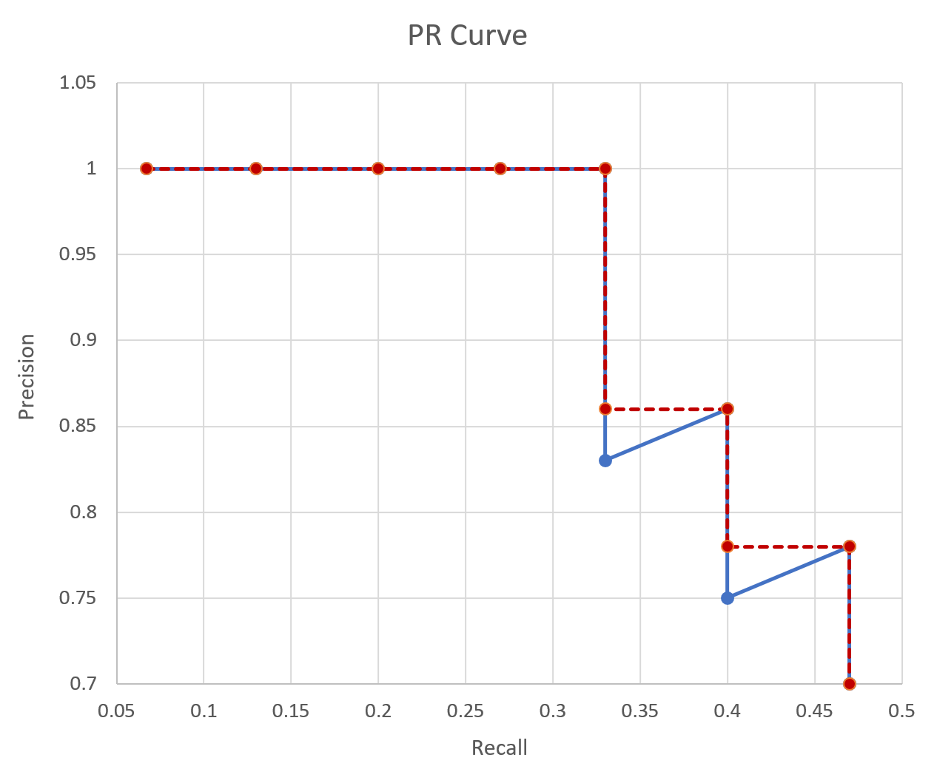

 |  |  |  |  |  |  |  |  |  |  |  | PASCAL VOC | mAP에 대한 IoU를 0.5

 |  |  |  |  |  |  |  |  |  |  |  | MS COCO | mAP[0.5:0.95]

 |  |  |  |  |  |  |  |  |  |  |  | mAP : 0 ~ 1 | 높으면 좋다!

